Berechnung
Annahmen Rahmenbedingung
Angenommer gemittelter CO2 Preis der nächsten 20 Jahre (2025 = 55€ t/CO2) | 85.00 € |  |  |  | Vom Nutzer eintragen!
 |  |  |  |  | Ergebnisse
 | Ölheizung | Wärmepumpe | Gasheizung
Anschaffungskosten (vor Förderung) | 12,828.00 € | 30,528.00 € | 12,828.00 € | * günstigste Angebote, inkl. ggf. notwendiger Heizungstausch
Staatliche Förderung (bis zu 70%) | 0% | 50% | 0%
Investitionskosten nach Förderung | 12,828.00 € | 15,264.00 € | 12,828.00 €
Jahresenergieverbrauch Haus (kWh) | 16,142 | 16,142 | 16,142 |  | Angenommer gemittelter CO2 Preis der nächsten 20 Jahre (2025 = 55€ t/CO2)
Wirkungsgrad (ca.) | 1 | 3.5 | 1
Resultierender Brutto-Aufschlag CO2 in cent pro kWh | 2.71 | 2.52 | 1.83
Annahme Grundkosten (Vertriebs- und Gestehungskosten) [ct] | 9.5 | 29 | 10
Gesamtpreis [ct/kWh] | 12.21 | 31.52 | 11.83
Netzentgelt, pro Jahr (Tendenz steigend, aufgrund geringerer Anzahl Gasnutzer*) | Keine | Keine | 150.00 € |  |  | Gas | 11.5 | 1.2 | 1.92 | 12.22
Heizkosten pro Jahr, ohne Mehrkosten grüne Brennstoffe | 1,970.56 € | 1,453.84 € | 2,060.39 € |  |  | Öl | 10.5 | 1.84 | 2.95 | 11.63
 |  |  |  |  |  | Strom | 29.73 | 1.558 | 2.5 | 30.7
Mehrkosten Wärmepumpe: Anfangsinvestition |  | 2,436.00 € |  |  |  |  | 88
Amortisationszeit der Mehr-Invests der Wärmepumpe | -4.7 |  | -4.0

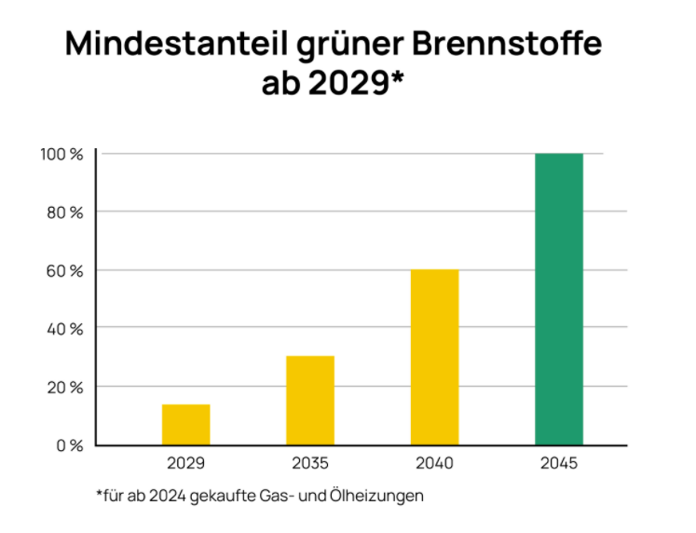
Auswirkungen Gebäudeenergiegesetz: Mindestanteil grüne Brennstoffe
Mit dem Gebäudeenergiegesetz (GEG) soll der Umstieg auf klimafreundliche Heizungen eingeleitet und damit die Abhängigkeit von fossilen Brennstoffen reduziert werden. Das Gesetz ist zum 1. Januar 2024 in Kraft getreten.
Bei Einbau einer Gas-/Ölheizung während der Übergangsphase muss ab 2029 ein steigender Mindestanteil für grüne Brennstoffe genutzt werden. Die Kosten werden durch den Enegieversorger weitergegeben.

In welchem Kostenrahmen bewegen sich solche grüne Brennstoffe? | Industriestromkosten | 0.17 €
Industriestromkosten für grünen Brennstoff
Wirkungsgradverluste Bio-Heizöl / Bio-Methan | 60% |  | 40%
Reine Strom-Mehrkosten (über Nutzung günstigem Industriestrompreis) | 0.43 € |  | 0.28 €
Annahme Vertriebkosten & Marge | 0.05 € |  | 0.05 €
Gesamtkosten grüne Brennstoffe pro kWh | 0.48 € |  | 0.33 €

Veränderung Heizkosten je nach Phase
2025-2028: 0% Beimischung grüner Brennstoffe | 1,970.56 € | 1,453.84 € | 2,060.39 € | (Keine Änderung!)
2025-2034: 15% Beimischung grüner Brennstoffe | 2,825.09 € |  | 2,430.93 €
2035-2039: 30% Beimischung grüner Brennstoffe | 3,679.62 € |  | 2,951.47 €
2040-2045: 60% Beimischung grüner Brennstoffe | 5,388.69 € |  | 3,992.56 €

WICHTIG: Es soll ein Klimageld ausgezahlt werden, welche klimaschonendes Leben (Heizen) ökonomisch gelohnt, und anfängliche Mehrinvestitionen ausgleichen soll.

Infos _ CO2-Preis
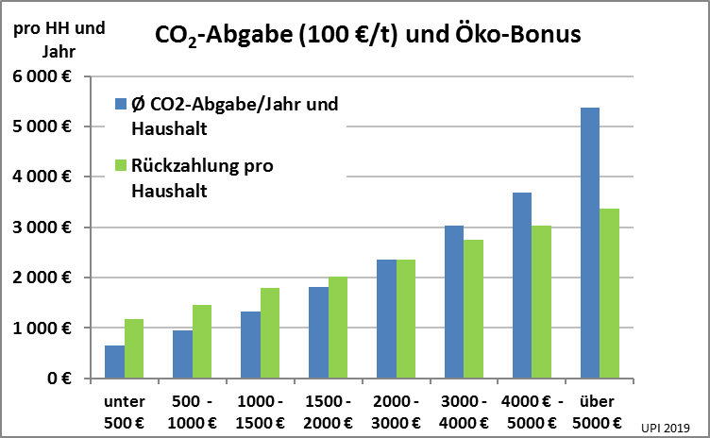
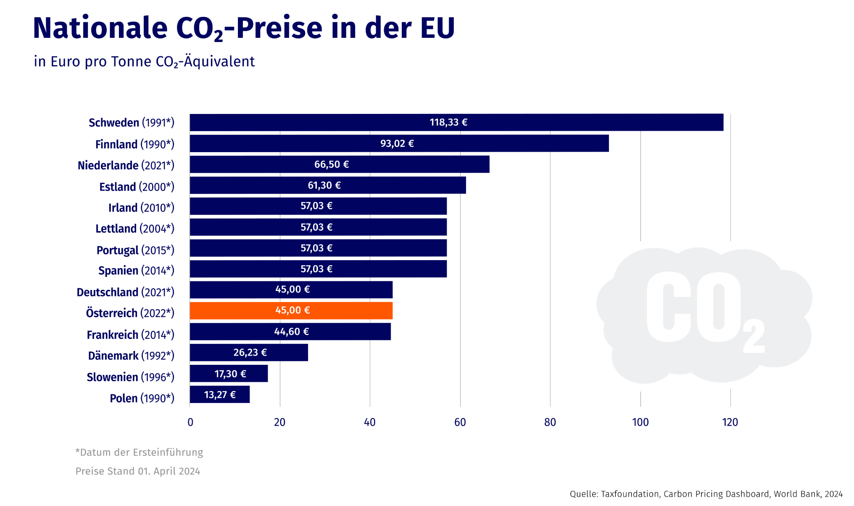

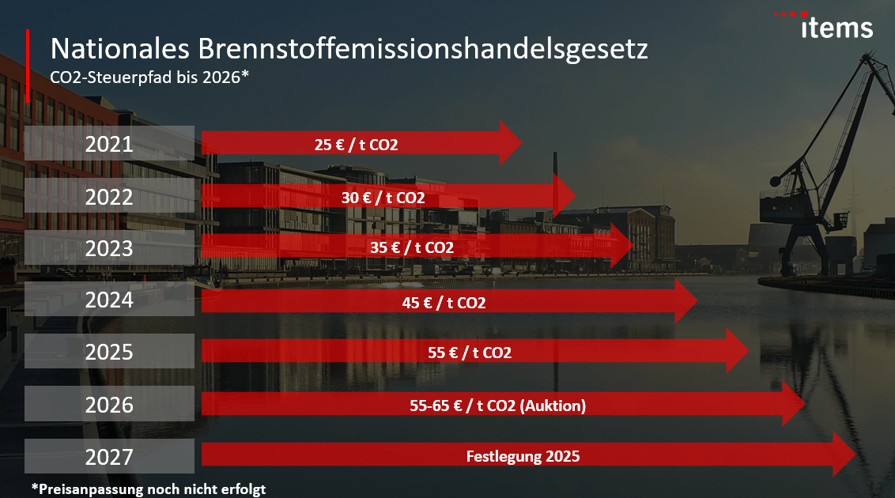

2. CO2-Preis Entwicklung Deutschland (Stand 2022)

